Plan1
CICLO DE VIDA DE UM PROJETO |  | CICLO DE VIDA DE UM PROJETO
O que são as Fases de um Projeto? |  | Todo projeto não é feito de uma única vez em uma só etapa, geralmente eles são divididos em várias etapas pelas organizações que os desenvolvem, visando ao melhor controle gerencial e uma ligação mais adequada do projeto aos seus processos operacionais contínuos. Esses processos são o que nós chamamos de Fases.
Por que os Projetos precisam ser divididos em fases? |  | A divisão em fases é feita por alguns motivos bastante importantes. Primeiramente, quando dividimos um assunto complexo ou grandioso em partes menores, sua compreensão torna-se mais simples (planejamento). Em segundo lugar, uma vez compreendido sobre o que se trata, é mais fácil especificar os recursos para desenvolver (organização), criar ou resolver uma situação e, por fim, é mais fácil controlar a execução de pequenas "partes" do que de grandes e complexas fases. Em síntese: aquilo que conhecemos melhor, gerenciamos e controlamos melhor.
O que deve ser feito antes de se definir as fases de um projeto? |  | Em primeiro lugar, devemos definir o escopo do projeto. O oque o projeto quer realizar? Tenho os insumos para isso? Tenho pessoal preparado para isso? O que vou precisar de adquirir? Depois, o escopo deverá ser devidamente autorizado pela gerência ou órgãos responsáveis. Somente com o projeto já definido e aprovado é que nós poderemos dividí-lo em fases ou etapas para melhor gerenciá-lo.
O que são as evoluções do projeto? |  | Cada fase do projeto deve apresentar um resultado que caracteriza a evolução do projeto. Essas evoluções também são chamadas de "deliverables" (entregas) são os resultados de cada fase do projeto e caracterizam sua evolução e, por isso, devem ser avaliados e validados antes do prosseguimento de uma nova fase.
Por que podemos dizer que a elaboração progressiva de um projeto é importante? |  | Por que conforme as partes do produto ou serviço gerados pelo projeto são realizadas, é possível fazer entregas parciais ao seu cliente, para que este faça avaliações intermediárias, ou seja, antes do término do projeto. Isso significa que se algo não estiver correto ou não tiver sido especificado de maneira adequada, poderá ser corrigido imediatamente, o que evita problemas ao final do projeto, como, por exemplo, uma entrega totalmente inadequada do produto ou serviço esperado pelo cliente.
De acordo o PMBOK em que 4 fases genéricas um projeto pode ser dividido? |  | Segundo o PMBOK, todo projeto, por maior que seja têm pelo menos 4 fases básicas - ele pode até ter mais fases dependendo da sua grandiosidade e complexidade - mas as 4 fases principais são: - Início do Projeto: para começar esta fase precisamos de ideias e de pelo menos uma indicação de quem será o gerente do projeto. Como saídas dessa fase teremos o Termo de Abertura do Projeto e a Declaração do Escopo, que são documentos muito importantes para o gerenciamento do projeto. Assim, destaca-se que essa fase é um momento de definição. - Organização e Preparação: a partir dos documentos Termo de Abertura do Projeto e a Declaração do Escopo, entramos na segunda fase, em que organizamos e preparamos o trabalho do projeto. As saídas desta fase são o Plano de Gerenciamento do Projeto e as Linhas de Base (por exemplo, planos aprovados de tempo, orçamento, desempenho e técnica utilizados para comparação entre o previsto e o realizado). Este é um momento de planejamento. - Execução do Trabalho do Projeto: nesta fase são executadas as atividades do projeto. As saídas são o próprio progresso do projeto e as aceitações parciais. Este é um momento misto de execução e controle. - Encerramento do projeto: nesta fase finalizamos os trabalhos de execução e gerenciamento. As saídas são Aprovação e Entrega. Este também é um momento misto, agora entre controle e finalização. No final de todas estas fases teremos o resultado, que pode ser um produto, serviço ou resultado exclusivo (no sentido de único ou diferenciado).
- reservada para a questão acima -
- reservada para a questão acima -
- reservada para a questão acima -
O que é um Ciclo de Vida de um Projeto? |  | É todo o conjunto de fases de um projeto que pode ser chamado de Ciclo de Vida do Projeto, o qual define as fases que conectam o início de um projeto ao seu final.
CICLO DE VIDA DE UM PROJETO |  | CICLO DE VIDA DE UM PROJETO
O que são as partes interessadas de um projeto? E como se dá a influência delas durante o ciclo de vida de um projeto? |  | No decorrer do desenvolvimento do projeto, a influência das partes interessadas, que são as pessoas ou entidades que atuam diretamente nos projetos ou são afetadas pelo seu resultado, deve ser maior no início do projeto, diminuindo a cada fase e, quando chega às fases finais e no encerramento do projeto, a influência das partes interessadas deve ser mínima.
Por que é importante que o envolvimento das partes interessadas caia a medida que um projeto vai terminando? | ue | O procedimento deve ocorrer desta maneira para que se evite gastar mais do que o que foi planejado por causa de várias mudanças não planejadas no decorrer do projeto. As mudanças muitas vezes são inevitáveis, mas podem ser controladas. Fazendo-se o levantamento adequado das partes interessadas e sabendo-se quais são suas reais necessidades, evitam-se muitos transtornos com mudanças em projetos por falhas de comunicação ou por não ter ouvido o cliente.
Ilustre como deve ser o gasto de uma organização durante as 4 fases básicas de um projeto: |  | 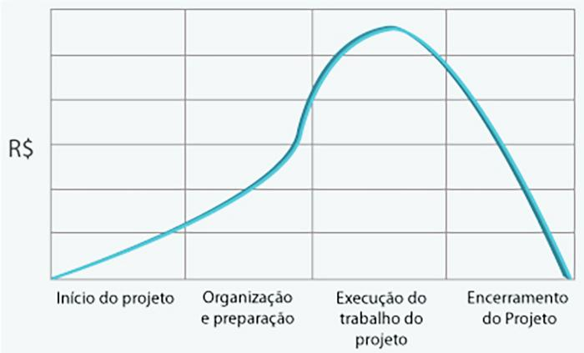
- reservada para a questão acima -

